記入例
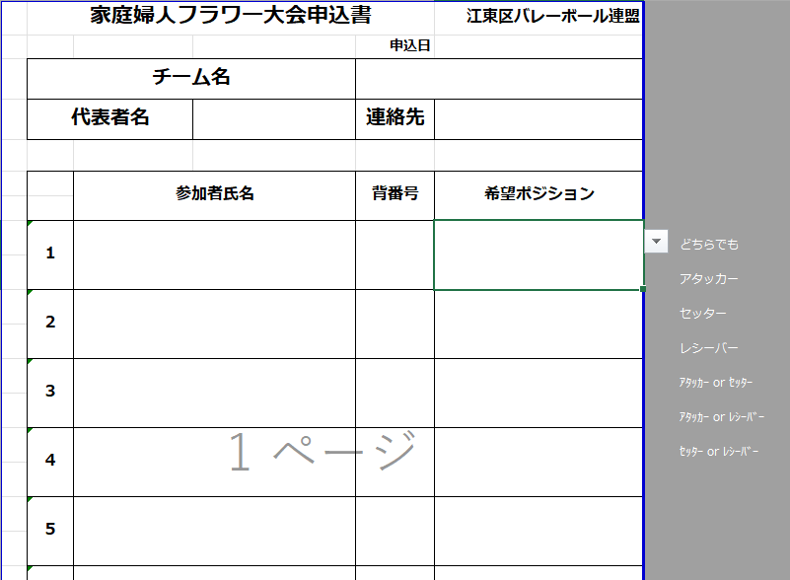

②▼をクリック

①空欄をクリック
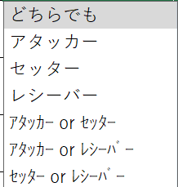

③プルダウンが表示されますので、選択してください

